Transistorberechnung
Transistorberechnungen

Transistor-Basiswiderstand berechnen

Arbeitsspannung: | 9.0 V
Arbeitswiderstand vor dem Kollektor: | 570.0 Ohm | (Verbraucher: z.B. Widerstand R2+ LED D1)
Kollektorstrom Ic: | 15.8 mA | (Der ausgewählte Transistor muss für diesen Strom sowie die vorliegende Arbeitsspannung geeignet sein)
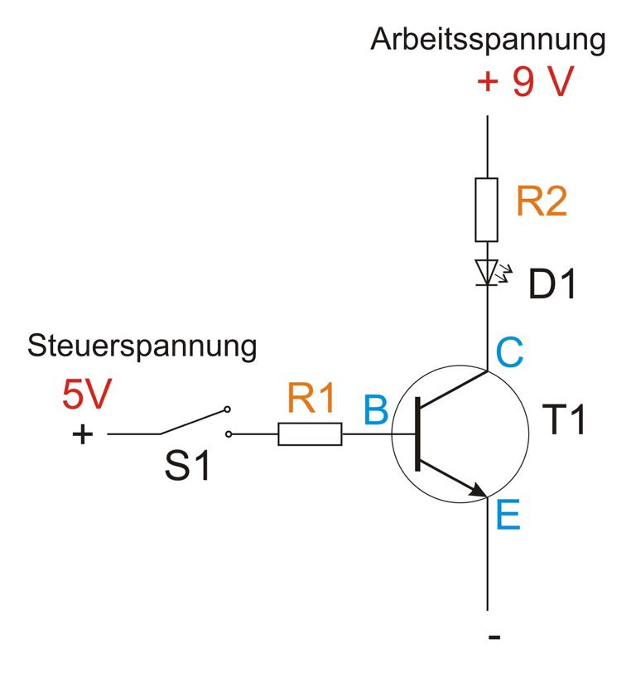
Verstärkungsfaktor hFE: | 300fach
Basistrom IBasis: | 52.6 µA | = 0.05 mA
Sicherheitsfaktor zum sicheren Schalten | 6
Basis-Schaltstrom: | 315.8 µA | = 0.32 mA
Steuerspannung UBasis: | 9.0 V
Leistungsabfall Basis-Emitter-Strecke UBE: | 0.7 V
Resultierende Basisspannung URES: | 8.3 V
Basiswiderstand R1: | 26.3 kOhm | = 26283 Ohm

Ohmsches Gesetz |  |  | Leistung P
1. Widerstand R berechnen | = 100.000 Ohm | = 0.10 kOhm | 0.040 Watt
Spannung U: | 2.0 V
Strom I: | 0.02 A | = 20.00 mA
2. Strom I berechnen | = 0.001 A | = 1.49 mA | 0.001 Watt
Spannung U: | 0.7 V
Widerstand R: | 470.0 Ohm
3. Spannung U berechnen | = 1.040 V | = 104.00 mV | 0.002 Watt
Widerstand R: | 520.0 Ohm
Strom I: | 0.0020 A

